Solicitud gráfica
 | Área: | Matemáticas |  |  | Fecha:
 | Grado: | 8 |  |  | 2016-03-14
 | Título del tema: | Proyecto: Aplicaciones de los poliedros y solidos de revolución |  |  | ¿Cuaderno de estudio o recurso? | Recurso
 | Editor: | Josué Malagón |  |  | Motor del recurso | F13

 | Código guión o recurso: | MA_08_10_CO_REC290 | ← Para determinar este código, visite la hoja de Ayuda
 |  |  |  |  | ESPECIFICACIÓN DE ARCHIVOS A ENTREGAR
Núm. | Archivo Shutterstock o ruta en web | Imagen para: | Tipo | Ubicación de la imagen en el recurso F13 | Nombre imagen SMALL | Tamaño imagen SMALL | Nombre imagen ZOOM | Tamaño imagen ZOOM | Descripción | Observaciones
IMG01 | 288910598 y 117150046 | Recurso F13 | Ilustración | Doble | MA_08_10_CO_REC290_IMG01n.jpg | 240 x 185 px | MA_08_10_CO_REC290_IMG01a.jpg | 800 x 460 px | Quitar el título en ingles y si es posible distribuir de forma que no queden tan derechas, es decir que parezca un collage, pero que no queden ninguna figura sobre otra, unir con la otra imagen de shutter (quitar lso nombres y las figuras de la parte inferiro y el título) |  | 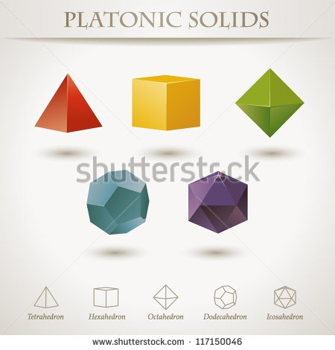
IMG02 | 292795724 | Recurso F13 | Ilustración | Doble | MA_08_10_CO_REC290_IMG02n.jpg | 240 x 185 px | MA_08_10_CO_REC290_IMG02a.jpg | 800 x 460 px | Quitar todos los textos y flechas, se quiere resaltar es la forma de los edicios (que son geométricas) | 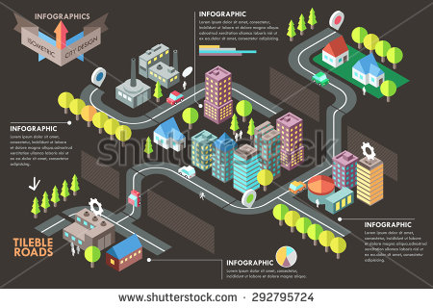
IMG03 | Descripcion | Recurso F13 | Ilustración | Doble | MA_08_10_CO_REC290_IMG03n.jpg | 240 x 185 px | MA_08_10_CO_REC290_IMG03a.jpg | 800 x 460 px | Pantallazo tomado de la URL: https://www.sketchup.com/es#get-good-fast | 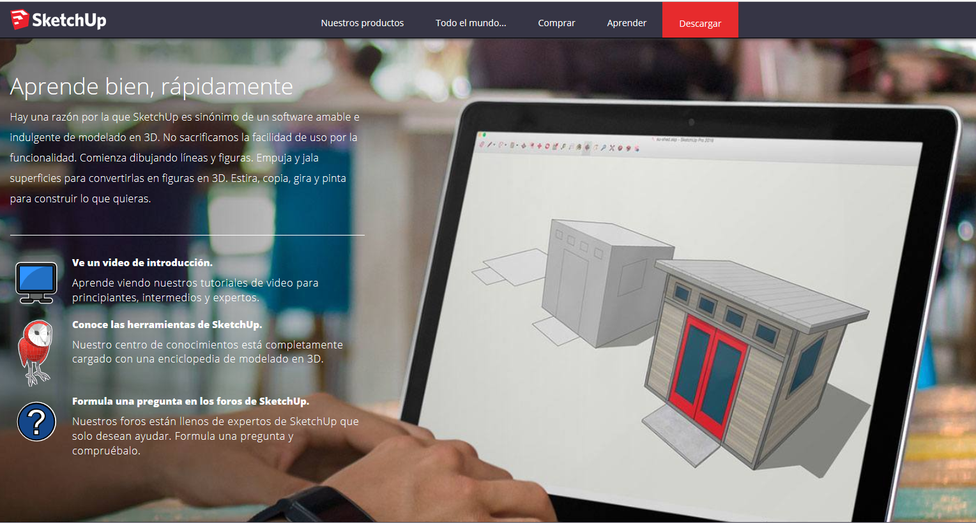
IMG04 | 282829397 y 325048184 | Recurso F13 | Ilustración | Doble | MA_08_10_CO_REC290_IMG04n.jpg | 240 x 185 px | MA_08_10_CO_REC290_IMG04a.jpg | 800 x 460 px | La idea es que quede la finca de fondo de la imagen y los iconos sobre la imagen como una especie de collage |  

